상품제안서
자와 필기 세트(주문제작형) | 상품코드: F23632

 |  |  |  |  |  |  | 02-412-0044 | www.easy1.co.kr
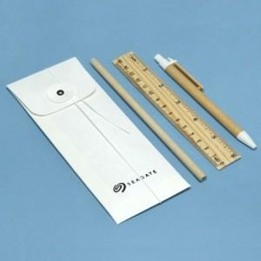

【상세/제작정보】 | ★기본인쇄는 필통 - 먹박인쇄 만 진행됩니다. ★연필,자,볼펜 - 실크인쇄 - 별도문의 박스입수량 300개입, 박스당 6천원(부가세 별도)

【인쇄/포장옵션】 | 먹박 / 포장불가능

【공급단가】 | 수량 | 200~ | 500~ | 1,000~ | 3,000~ | 5,000~
*VAT별도 | 단가 | 2,860원 | 2,810원 | 2,750원 | 2,640원 | 2,530원

【상품 URL】 | https://dev.easy1.co.kr:443/src/goods_detail.php?gdno=23632

